活动信息
活动信息 |  |  | 会场图
活动 | 分享会 |  | 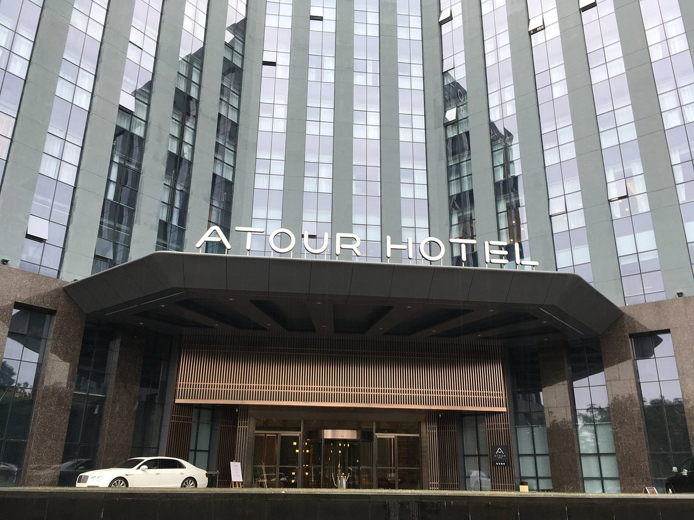
主题 | 海外营销-探索转化新渠道
时间 | 2025年3月09日 星期日 14：00 -18：00点 （签到时间：13：00开始）
地点 | 深圳坂田中成亚朵S酒店 -四楼-共语厅
人员 | 跨境资深从业人员（： 海外营销专员，主管，独立站站长，SEO专员，各公司老板）
费用 | 199

深圳龙华希尔顿逸林酒店 | 龙华大宴会厅738平 半天会议 45000/半天 茶歇68/位 晚宴保底5桌，3888/桌起订（多功能厅6+7/116平/有投影） | 太贵
深圳星河吉酒店
深圳硬石酒店
天安云谷国际会议中心
需求 | 1. 活动概况 活动主题：Reddit × AI出海营销分享会 预计人数：500 人 意向日期：2026年3月上旬（周六） 住宿需求：无 2. 流程与场地需求 14:00 - 18:00 | 行业分享 摆台：剧院式，500人。 要求：无柱宴会厅，视线无遮挡。 茶歇：1 次（30分钟），预计在 16:00 左右，我们自己准备。 晚宴：中式就可以，预计 50 人左右，场地需要话筒和屏幕，会有赞助商讲话。 3. 设备需求 需使用现场大屏、投影、音响及麦克风（至少 4 支）。 4.其他 预算 3 万以内。
发给酒店销售版 | 1. 活动概况 活动主题：Reddit × AI出海营销分享会 预计人数：500 人 意向日期：2026年3月上旬（周六） 住宿需求：无 2. 流程与场地需求 14:00 - 18:00 | 行业分享 摆台：剧院式，500人。 要求：无柱宴会厅，视线无遮挡。 茶歇：1 次（30分钟），预计在 16:00 左右，我们自己准备（赞助商）。 晚宴：中式就可以，预计 50 人左右，场地需要话筒和屏幕，会有赞助商讲话。 3. 设备需求 需使用现场大屏、投影、音响及麦克风（至少 4 支）。

